1.รวม
โครงการภายใต้เป้าหมายแผนแม่บทย่อย : 040501 อุตสาหกรรมความมั่นคงของประเทศ มีการขยายตัวเพิ่มขึ้น
โครงการที่ปรากฎเป็นโครงการที่ผ่านการอนุมัติจากผู้บริหาร (M7) ของหน่วยงานเท่านั้น (ข้อมูล ณ เดือนมีนาคม 2565)

ชื่อโครงการ / การดำเนินงาน | ปีงบประมาณ | วันที่เริ่มต้นโครงการ | วันที่สิ้นสุดโครงการ | หน่วยงานระดับกองหรือเทียบเท่า | หน่วยงานระดับกรมหรือเทียบเท่า | หน่วยงานระดับกระทรวงหรือเทียบเท่า | ประเภทโครงการ | องค์ประกอบ | ปัจจัย | url
โครงการถ่ายทอดองค์ความรู้แก่ชุมชนเพื่อเตรียมความพร้อมสู่การเป็นแหล่งท่องเที่ยวชุมชนแบบยั่งยืน ปีที่ 2 | 2562 | กุมภาพันธ์ 2562 | มีนาคม 2562 | คณะศิลปศาสตร์ | มหาวิทยาลัยเทคโนโลยีราชมงคลธัญบุรี | กระทรวงการอุดมศึกษา วิทยาศาสตร์ วิจัยและนวัตกรรม |  | 040501V00 | 040501V00F00 |  | 040501V00F00
โครงการตลาดเชิงรุกเพื่อขยายตลาดภายใน ทร. | 2565 | ตุลาคม 2564 | กันยายน 2565 | กองธุรกิจและการตลาด | บริษัท อู่กรุงเทพ จำกัด | กระทรวงกลาโหม |  | 040501V01 | 040501V01F02 |  | 040501V01F02
โครงการวิจัยและพัฒนาเครื่องบินทะเล | 2565 | ตุลาคม 2564 | กันยายน 2565 | หน่วยงานประกันคุณภาพ | บริษัท อู่กรุงเทพ จำกัด | กระทรวงกลาโหม |  | 040501V01 | 040501V01F02 |  | 040501V01F02
โครงการร่วมมือศึกษาและพัฒนาแบบเรือ | 2565 | ตุลาคม 2564 | กันยายน 2565 | หน่วยงานประกันคุณภาพ | บริษัท อู่กรุงเทพ จำกัด | กระทรวงกลาโหม |  | 040501V01 | 040501V01F02 |  | 040501V01F02
โครงการฝึกอบรมทบทวนข้อกำหนด GMP และ HACCP ในการผลิตอาหาร | 2564 | ธันวาคม 2563 | ธันวาคม 2563 | คณะวิศวกรรมศาสตร์ | มหาวิทยาลัยเทคโนโลยีราชมงคลธัญบุรี | กระทรวงการอุดมศึกษา วิทยาศาสตร์ วิจัยและนวัตกรรม |  | 040501V01 | 040501V01F03 |  | 040501V01F03
พัฒนานักวิจัย เพื่อภาคอุตสาหกรรม | 2562 | พฤศจิกายน 2561 | พฤศจิกายน 2561 | สภาบันวิจัยและพัฒนา | มหาวิทยาลัยเทคโนโลยีราชมงคลกรุงเทพ | กระทรวงการอุดมศึกษา วิทยาศาสตร์ วิจัยและนวัตกรรม |  | 040501V01 | 040501V01F04
สนับสนุนการพัฒนางานวิจัย | 2562 | สิงหาคม 2562 | สิงหาคม 2562 | สภาบันวิจัยและพัฒนา | มหาวิทยาลัยเทคโนโลยีราชมงคลกรุงเทพ | กระทรวงการอุดมศึกษา วิทยาศาสตร์ วิจัยและนวัตกรรม |  | 040501V01 | 040501V01F04 |  | 040501V01F04
โครงการส่งเสริมนวัตกรรมและบริการอนุญาตสมุนไพร ชีววัตถุ ยา และผลิตภัณฑ์สุขภาพเพื่อสร้างความสามารถในการแข่งขัน ความมั่นคงและยั่งยืนของประเทศ | 2562 | พฤศจิกายน 2561 | กันยายน 2562 | กองส่งเสริมการประกอบการผลิตภัณฑ์สุขภาพ | สำนักงานคณะกรรมการอาหารและยา | กระทรวงสาธารณสุข |  | 040501V01 | 040501V01F04 |  | 040501V01F04
โครงการพัฒนานวัตกรรมการและประยุกต์ใช้ข้อมูลเทคโนโลยีป้องกันประเทศสู่ประชาสังคม | 2563 | กันยายน 2563 | ตุลาคม 2570 | กลุ่มกลยุทธ์ | สถาบันเทคโนโลยีป้องกันประเทศ | กระทรวงกลาโหม |  | 040501V01 | 040501V01F04 |  | 040501V01F04
โครงการเสริมสร้างกำลังกองทัพตามแนวทางการจัดหาพร้อมการพัฒนา (P&D)/โครงการปรับปรุงขีดความสามารถ บ.จธ.๒ | 2564 | เมษายน 2564 | กันยายน 2565 | กรมยุทธการทหารอากาศ | กองทัพอากาศ | กระทรวงกลาโหม |  | 040501V01 | 040501V01F04 |  | 040501V01F04
ศูนย์ความเป็นเลิศด้านส่งเสริมการผลิตและตรวจสอบความปลอดภัยทางอาหาร | 2564 | ตุลาคม 2563 | กันยายน 2564 | คณะวิทยาศาสตร์และเทคโนโลยี | มหาวิทยาลัยราชภัฏกำแพงเพชร | กระทรวงการอุดมศึกษา วิทยาศาสตร์ วิจัยและนวัตกรรม |  | 040501V01 | 040501V01F04 |  | 040501V01F04
โครงการสนับสนุนการบริหารเงินทุนเพื่อเสริมสภาพคล่องของกิจการและการบริหารค่าใช้จ่าย | 2565 | ตุลาคม 2564 | กันยายน 2565 | หน่วยงานตรวจสอบภายใน | บริษัท อู่กรุงเทพ จำกัด | กระทรวงกลาโหม |  | 040501V01 | 040501V01F04 |  | 040501V01F04
ทบทวนแผนปฏิบัติการจัดการความรู้และนวัตกรรม | 2565 | ตุลาคม 2564 | กันยายน 2565 | หน่วยงานประกันคุณภาพ | บริษัท อู่กรุงเทพ จำกัด | กระทรวงกลาโหม |  | 040501V01 | 040501V01F04 |  | 040501V01F04
โครงการศึกษาและจัดทำระบบการบริหารจัดการความปลอดภัย อาชีวอนามัยและสิ่งแวดล้อม ตามมาตรฐาน ISO 14001 และ ISO 45001 | 2565 | ตุลาคม 2564 | กันยายน 2565 | กองปฏิบัติการ | บริษัท อู่กรุงเทพ จำกัด | กระทรวงกลาโหม |  | 040501V01 | 040501V01F04 |  | 040501V01F04
โครงการการอบรมกองปฏิบัติการ | 2565 | ตุลาคม 2564 | ตุลาคม 2565 | กองปฏิบัติการ | บริษัท อู่กรุงเทพ จำกัด | กระทรวงกลาโหม |  | 040501V01 | 040501V01F04 |  | 040501V01F04
โครงการสร้างอู่เรือแห่งใหม่ | 2563 | เมษายน 2563 | เมษายน 2564 | กองปฏิบัติการ | บริษัท อู่กรุงเทพ จำกัด | กระทรวงกลาโหม |  | 040501V02 | 040501V02F01 |  | 040501V02F01
โครงการยกระดับผลิตภาพและพัฒนากำลังเพื่อสร้างความสามารถในการแข่งขันภาคอุตสาหกรรม ประจำปีงบประมาณ 2564 (BIG ROCK) | 2564 | ตุลาคม 2563 | กันยายน 2564 | สำนักพัฒนาผู้ฝึกและเทคโนโลยีการฝึก | กรมพัฒนาฝีมือแรงงาน | กระทรวงแรงงาน |  | 040501V02 | 040501V02F01 |  | 040501V02F01
แผนพัฒนารัฐวิสาหกิจ | 2564 | ตุลาคม 2563 | กันยายน 2565 | สำนักนโยบายและแผนรัฐวิสาหกิจ | สำนักงานคณะกรรมการนโยบายรัฐวิสาหกิจ | กระทรวงการคลัง |  | 040501V02 | 040501V02F01 |  | 040501V02F01
แผนพัฒนารัฐวิสาหกิจ | 2565 | ตุลาคม 2564 | กันยายน 2565 | สำนักนโยบายและแผนรัฐวิสาหกิจ | สำนักงานคณะกรรมการนโยบายรัฐวิสาหกิจ | กระทรวงการคลัง |  | 040501V02 | 040501V02F01 |  | 040501V02F01
ซ่อมสร้างถนนลาดยางแอสฟัลติกคอนกรีตแยกทางหลวงหมายเลข 304 - บ้านเทพประทาน อำเภอสนามชัยเขต จังหวัดฉะเชิงเทรา | 2565 | ตุลาคม 2564 | กันยายน 2565 | แขวงทางหลวงชนบทฉะเชิงเทรา | กรมทางหลวงชนบท | กระทรวงคมนาคม |  | 040501V02 | 040501V02F01 |  | 040501V02F01
ก่อสร้างถนนลาดยางแอสฟัลติกคอนกรีต ถนนเชื่อมทางหลวงหมายเลข 3076 - บ้านเนินน้อย ตำบลท่าตะเกียบ อำเภอท่าตะเกียบ จังหวัดฉะเชิงเทรา | 2565 | ตุลาคม 2564 | กันยายน 2565 | แขวงทางหลวงชนบทฉะเชิงเทรา | กรมทางหลวงชนบท | กระทรวงคมนาคม |  | 040501V02 | 040501V02F01 |  | 040501V02F01
ซ่อมสร้างถนนลาดยางแอสฟัลติกคอนกรีตแยกทางหลวงหมายเลข 3076 – บ้านหนองกระทิง อำเภอท่าตะเกียบ จังหวัดฉะเชิงเทรา | 2565 | ตุลาคม 2564 | กันยายน 2565 | แขวงทางหลวงชนบทฉะเชิงเทรา | กรมทางหลวงชนบท | กระทรวงคมนาคม |  | 040501V02 | 040501V02F01 |  | 040501V02F01
ซ่อมสร้างถนนลาดยางแอสฟัลติกคอนกรีตแยกทางหลวงหมายเลข 3076 – บ้านหนองขาหยั่ง อำเภอท่าตะเกียบ จังหวัดฉะเชิงเทรา | 2565 | ตุลาคม 2564 | กันยายน 2565 | แขวงทางหลวงชนบทฉะเชิงเทรา | กรมทางหลวงชนบท | กระทรวงคมนาคม |  | 040501V02 | 040501V02F01 |  | 040501V02F01
การส่งเสริมการวิจัยพัฒนาวัคซีนตามเป้าหมายของประเทศ | 2563 | ตุลาคม 2562 | กันยายน 2563 | สำนักนโยบายและยุทธศาสตร์ | สถาบันวัคซีนแห่งชาติ | กระทรวงสาธารณสุข |  | 040501V02 | 040501V02F02 |  | 040501V02F02
โครงการถ่ายทอดเทคโนโลยีแก่สถานประกอบการด้านแม่พิมพ์เพื่อรองรับอุตสาหกรรม 4.0 | 2562 | กุมภาพันธ์ 2562 | มีนาคม 2562 | คณะวิศวกรรมศาสตร์และสถาปัตยกรรมศาสตร์ | มหาวิทยาลัยเทคโนโลยีราชมงคลสุวรรณภูมิ | กระทรวงการอุดมศึกษา วิทยาศาสตร์ วิจัยและนวัตกรรม |  | 040501V02 | 040501V02F03 |  | 040501V02F03
ทบทวนแผนวิสาหกิจ | 2565 | ตุลาคม 2564 | กันยายน 2565 | หน่วยงานตรวจสอบภายใน | บริษัท อู่กรุงเทพ จำกัด | กระทรวงกลาโหม |  | 040501V03 | 040501V03F01 |  | 040501V03F01
ทบทวนแผนปฏิบัติการและข้อเสนองบลงทุน | 2565 | ตุลาคม 2564 | กันยายน 2565 | หน่วยงานตรวจสอบภายใน | บริษัท อู่กรุงเทพ จำกัด | กระทรวงกลาโหม |  | 040501V03 | 040501V03F01 |  | 040501V03F01
โครงการเร่งรัดและติดตามการดำเนินงานตามแผนปฏิบัติการ | 2565 | ตุลาคม 2564 | กันยายน 2565 | หน่วยงานตรวจสอบภายใน | บริษัท อู่กรุงเทพ จำกัด | กระทรวงกลาโหม |  | 040501V03 | 040501V03F01 |  | 040501V03F01
แผนปฏิบัติการบริหารความเสี่ยงและการควบคุมภายใน | 2565 | ตุลาคม 2564 | กันยายน 2565 | หน่วยงานตรวจสอบภายใน | บริษัท อู่กรุงเทพ จำกัด | กระทรวงกลาโหม |  | 040501V03 | 040501V03F01 |  | 040501V03F01
แผนการทดแทนอัตรากำลังที่เกิดจากการเปลี่ยนแปลงด้านเทคโนโลยีดิจิทัล เพื่อรองรับการสร้างอู่เรือแห่งใหม่ | 2565 | ตุลาคม 2564 | กันยายน 2565 | หน่วยงานตรวจสอบภายใน | บริษัท อู่กรุงเทพ จำกัด | กระทรวงกลาโหม |  | 040501V03 | 040501V03F01 |  | 040501V03F01
โครงการพัฒนาระบบงานบริการให้มีความรวดเร็ว ทันสมัย | 2562 | ธันวาคม 2561 | กันยายน 2562 | กองส่งเสริมการประกอบการผลิตภัณฑ์สุขภาพ | สำนักงานคณะกรรมการอาหารและยา | กระทรวงสาธารณสุข |  | 040501V03 | 040501V03F02 | https://emenscr.nesdc.go.th/viewer/view.html?id=qWLN7qOmdrfW49xjXn61 | 040501V03F02
โครงการปรังปรุงถนนลาดยางสาย แยก ทล.304 - ทล.3070 ตำบลหนองโพรง/ตำบลหัวหว้า อำเภอศรีมหาโพธิ จังหวัดปราจีนบุรี ระยะทาง 2.705 กิโลเมตร ผิวจราจรแอสฟัลติกคอนกรีต หนา 5.00 เซ็นติเมตร ผิวจราจรกว้าง 7.00 เมตร ไหล่ทางข้างละ 1.00 เมตร | 2563 | เมษายน 2563 | กันยายน 2563 | แขวงทางหลวงชนบทปราจีนบุรี | กรมทางหลวงชนบท | กระทรวงคมนาคม |  | 040501V03 | 040501V03F02 | https://emenscr.nesdc.go.th/viewer/view.html?id=delMEarlXxuqmQNnlWYm | 040501V03F02
โครงการจัดทำแผนแม่บทเพื่อตอบสนองความต้องการ/ความคาดหวังของผู้มีส่วนได้ส่วนเสีย | 2564 | ตุลาคม 2563 | กันยายน 2564 | กองธุรกิจและการตลาด | บริษัท อู่กรุงเทพ จำกัด | กระทรวงกลาโหม |  | 040501V03 | 040501V03F02 | https://emenscr.nesdc.go.th/viewer/view.html?id=XG7Z6RxjXXcMpJ1B1KWn | 040501V03F02
ทบทวนแผนปฏิบัติการมุ่งเน้นลูกค้าและผู้มีส่วนได้เสีย | 2565 | ตุลาคม 2564 | กันยายน 2565 | กองธุรกิจและการตลาด | บริษัท อู่กรุงเทพ จำกัด | กระทรวงกลาโหม |  | 040501V03 | 040501V03F02 | https://emenscr.nesdc.go.th/viewer/view.html?id=o4lYLr8oRacqZYGX74Ne | 040501V03F02
โครงการจัดทำแผนแม่บทเพื่อตอบสนองความต้องการ/ความคาดหวังของผู้มีส่วนได้ส่วนเสีย | 2565 | ตุลาคม 2563 | กันยายน 2564 | กองธุรกิจและการตลาด | บริษัท อู่กรุงเทพ จำกัด | กระทรวงกลาโหม |  | 040501V03 | 040501V03F02 | https://emenscr.nesdc.go.th/viewer/view.html?id=JKYyGLy3M5HQEpB3Z4Nq | 040501V03F02
...

2.เรียง VC
...
โครงการที่ปรากฎเป็นโครงการที่ผ่านการอนุมัติจากผู้บริหาร (M7) ของหน่วยงานเท่านั้น (ข้อมูล ณ เดือนมีนาคม 2565)

ปีงบประมาณ | วันที่เริ่มต้นโครงการ | วันที่สิ้นสุดโครงการ | หน่วยงานระดับกองหรือเทียบเท่า | หน่วยงานระดับกรมหรือเทียบเท่า | หน่วยงานระดับกระทรวงหรือเทียบเท่า | ประเภทโครงการ | url
2562 | กุมภาพันธ์ 2562 | มีนาคม 2562 | คณะศิลปศาสตร์ | มหาวิทยาลัยเทคโนโลยีราชมงคลธัญบุรี | กระทรวงการอุดมศึกษา วิทยาศาสตร์ วิจัยและนวัตกรรม |  |  | 040501V00F00
2565 | ตุลาคม 2564 | กันยายน 2565 | กองธุรกิจและการตลาด | บริษัท อู่กรุงเทพ จำกัด | กระทรวงกลาโหม |  |  | 040501V01F02
2565 | ตุลาคม 2564 | กันยายน 2565 | หน่วยงานประกันคุณภาพ | บริษัท อู่กรุงเทพ จำกัด | กระทรวงกลาโหม |  |  | 040501V01F02
2565 | ตุลาคม 2564 | กันยายน 2565 | หน่วยงานประกันคุณภาพ | บริษัท อู่กรุงเทพ จำกัด | กระทรวงกลาโหม |  |  | 040501V01F02
2564 | ธันวาคม 2563 | ธันวาคม 2563 | คณะวิศวกรรมศาสตร์ | มหาวิทยาลัยเทคโนโลยีราชมงคลธัญบุรี | กระทรวงการอุดมศึกษา วิทยาศาสตร์ วิจัยและนวัตกรรม |  |  | 040501V01F03
2562 | พฤศจิกายน 2561 | พฤศจิกายน 2561 | สภาบันวิจัยและพัฒนา | มหาวิทยาลัยเทคโนโลยีราชมงคลกรุงเทพ | กระทรวงการอุดมศึกษา วิทยาศาสตร์ วิจัยและนวัตกรรม |  |  | 040501V01F04
2562 | สิงหาคม 2562 | สิงหาคม 2562 | สภาบันวิจัยและพัฒนา | มหาวิทยาลัยเทคโนโลยีราชมงคลกรุงเทพ | กระทรวงการอุดมศึกษา วิทยาศาสตร์ วิจัยและนวัตกรรม |  |  | 040501V01F04
2562 | พฤศจิกายน 2561 | กันยายน 2562 | กองส่งเสริมการประกอบการผลิตภัณฑ์สุขภาพ | สำนักงานคณะกรรมการอาหารและยา | กระทรวงสาธารณสุข |  |  | 040501V01F04
2563 | กันยายน 2563 | ตุลาคม 2570 | กลุ่มกลยุทธ์ | สถาบันเทคโนโลยีป้องกันประเทศ | กระทรวงกลาโหม |  |  | 040501V01F04
...

2.Pivot vc
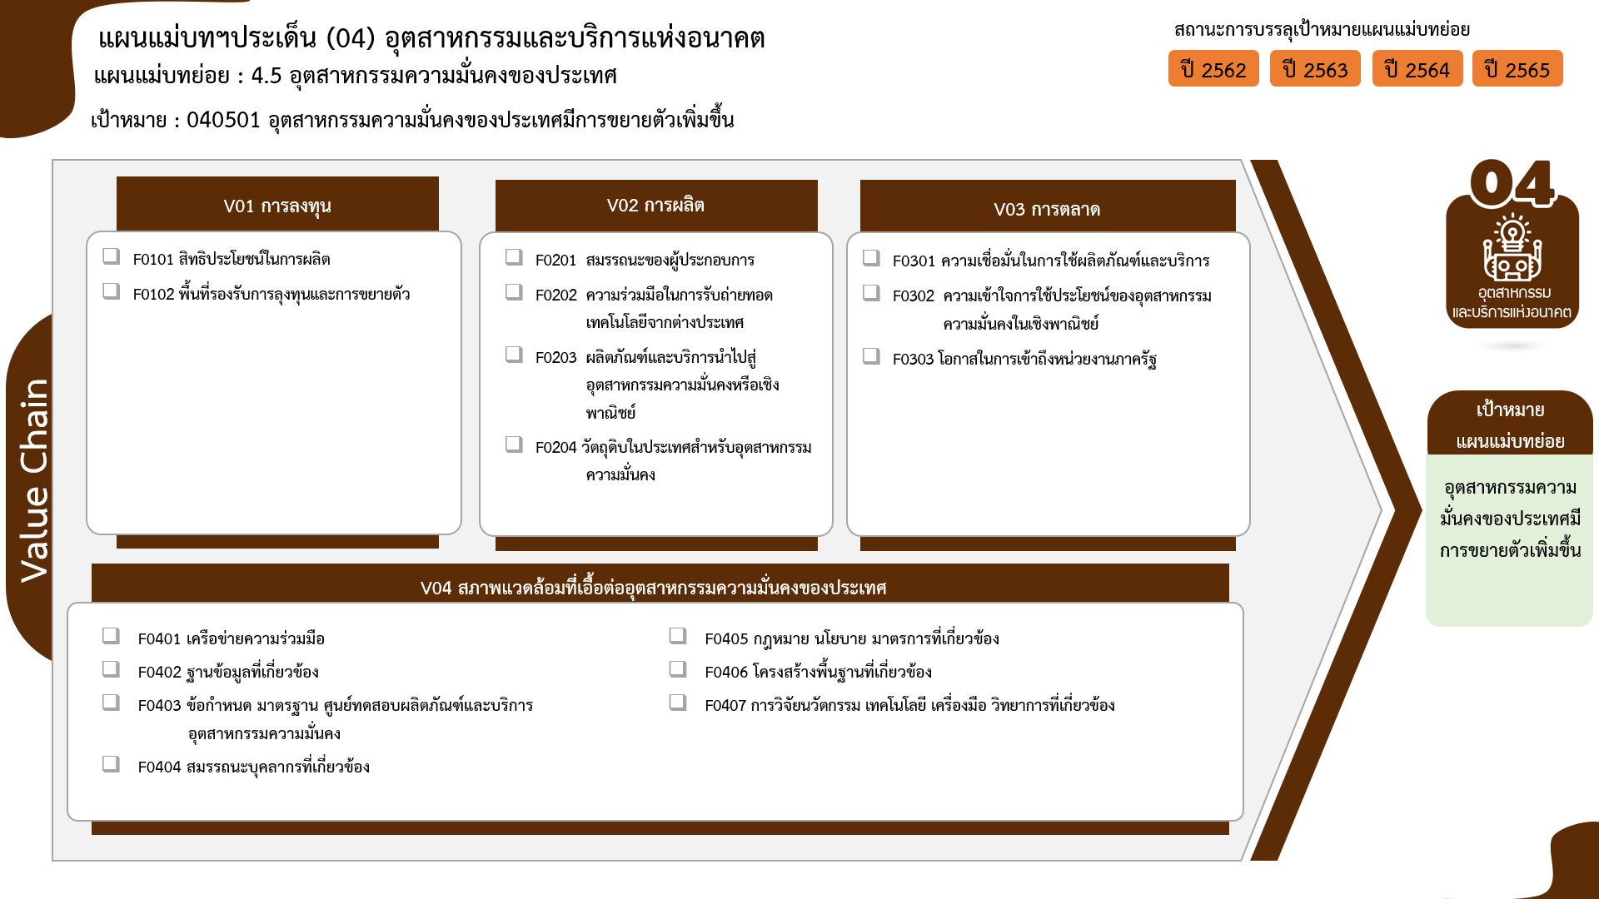
...
2563 | 2564 | 2565 | 2566 | (blank) | รวมจำนวนโครงการทั้งหมด
1 | 3 | 7 |  |  | 14
 |  | 3 |  |  | 3
 | 1 |  |  |  | 1
0 โครงการ
8 โครงการ
5 โครงการ
1 | 2 | 4 |  |  | 10
1 โครงการ
1 โครงการ
2 โครงการ
2 | 2 | 5 |  |  | 10
6 โครงการ
1 | 2 | 5 |  |  | 8
0 โครงการ
1 |  |  |  |  | 1
1 โครงการ
 |  |  |  |  | 1
1 | 1 | 10 |  |  | 13
 |  | 5 |  |  | 5
3 โครงการ
4 โครงการ
โครงการที่ไม่สอดคล้องกับองค์ประกอบและปัจจัยใดของเป้าหมายแผนแม่บทย่อย จำนวน 1 โครงการ
1 | 1 | 3 |  |  | 6
2 โครงการ
0 โครงการ
13 โครงการ
 |  | 2 |  |  | 2
3 โครงการ
รวมทั้งสิ้น 60 โครงการ
9 |  | 7 | 2 |  | 22
10 โครงการ
1 |  |  |  |  | 2
1 |  | 1 |  |  | 2
 |  |  | 1 |  | 1
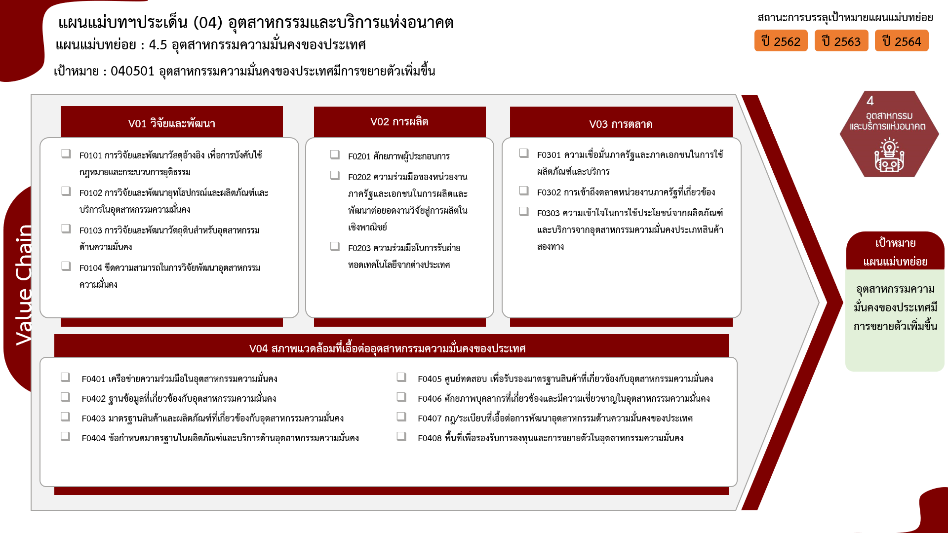
2 |  |  |  |  | 2
1 |  | 6 |  |  | 10
4 |  |  |  |  | 4
 |  |  | 1 |  | 1
8 โครงการ
 |  |  |  |  | 1
0 โครงการ
5 โครงการ
 |  |  |  |  | 1
3 โครงการ
6 โครงการ
0 โครงการ
...
1 โครงการ
...
1 โครงการ
2 โครงการ
13 | 6 | 29 | 2 |  | 60
10 โครงการ
1 โครงการ
...
0 โครงการ
10 โครงการ
2 โครงการ
2 โครงการ
1 โครงการ
4 โครงการ
1 โครงการ
2 โครงการ
รวมทั้งสิ้น 60 โครงการ

